张涿张家口管理处
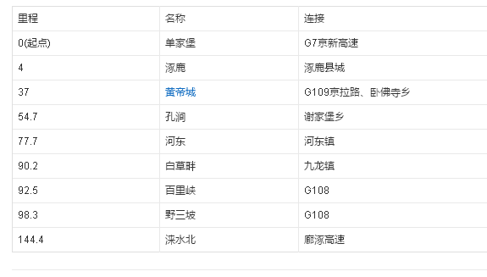
管理所 | 序号 | 节点编码 | 收费站名称 | 节点类型 | 桩号 | 路线编码 | 经度 | 纬度 | 距离 | 费率 | 下一个收费站
 |  |  | 单家堡 |  |  | G95
 |  |  | 涿鹿
 |  |  | 黄帝城
 |  |  | 孔涧
 |  |  | 河东
 |  |  | 白草畔
 |  |  | 百里峡
 |  |  | 野三坡

